List1
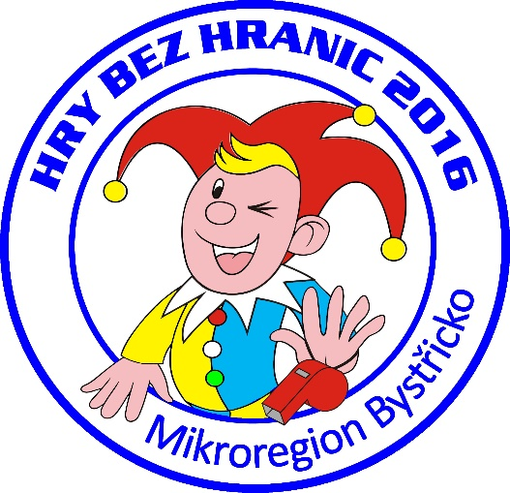
Hry bez hranic 2016
Jednotlivé položky | Cena
Placky | 1,306
Trička | 11,193
Dárkové předměty (baterky, vaky, propisky) | 9,425
Medaile | 534
Štítek na pohár | 200
Dar od MB - občerstvení | 5,000
Křídy na malování | 65
Dorty | 1,852
Dary, výnosy | 2,000
Náklady celkem | 27,575

